화재강도_Feature_Importance
features | RN_length_under2 | RN_length_under3 | RN_length_under4 | RN_under2_rate | RN_under3_rate | RN_under4_rate | ROAD_BT_MEAN | 건물구조조 | 건축면적(㎡) | 공영주차장수 | 관할면적(km2) | 관할인구(명) | 높이(m) | 비상소화장치_count | 빌딩연차 | 소방서거리(㎞) | 소화용수_count | 안전센터거리 | 장소소분류 | 주차 면(주차 가능 차량 수) | 지상층수 | 지하층수
importances | 0.040 | 0.001 | 0.049 | 0.035 | 0.055 | 0.061 | 0.108 | 0.000 | 0.166 | 0.011 | 0.031 | 0.004 | 0.016 | 0.114 | 0.023 | 0.140 | 0.022 | 0.043 | 0.002 | 0.053 | 0.007 | 0.019

RMSE | 261.5712983
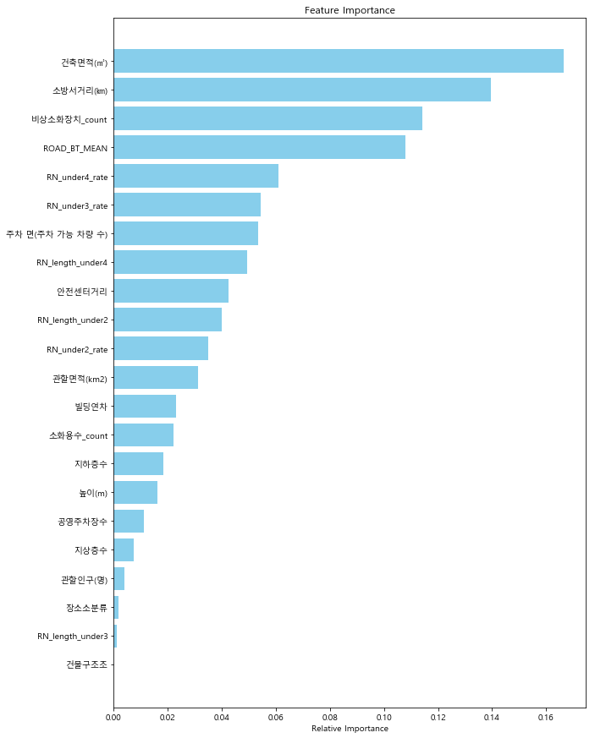
 |  |  |  |  |  |  |  |  |  |  |  |  |  | 변수 | 중요도
 |  |  |  |  |  |  |  |  |  |  |  |  |  | 건축면적(㎡) | 0.166
 |  |  |  |  |  |  |  |  |  |  |  |  |  | 소방서거리(㎞) | 0.140
 |  |  |  |  |  |  |  |  |  |  |  |  |  | 비상소화장치 수 | 0.114
 |  |  |  |  |  |  |  |  |  |  |  |  |  | 도로폭 평균 | 0.108
 |  |  |  |  |  |  |  |  |  |  |  |  |  | 도로폭 4m 미만 구간 비율 | 0.061
 |  |  |  |  |  |  |  |  |  |  |  |  |  | 도로폭 3m 미만 구간 비율 | 0.055
 |  |  |  |  |  |  |  |  |  |  |  |  |  | 주차 면(주차 가능 차량 수) | 0.053
 |  |  |  |  |  |  |  |  |  |  |  |  |  | 도로폭 4m 미만 구간 길이 합계 | 0.049
 |  |  |  |  |  |  |  |  |  |  |  |  |  | 안전센터거리(km) | 0.043
 |  |  |  |  |  |  |  |  |  |  |  |  |  | 도로폭 2m 미만 구간 길이 합계 | 0.040
 |  |  |  |  |  |  |  |  |  |  |  |  |  | 도로폭 2m 미만 구간 비율 | 0.035
 |  |  |  |  |  |  |  |  |  |  |  |  |  | 안전센터 관할면적(km2) | 0.031
 |  |  |  |  |  |  |  |  |  |  |  |  |  | 건물 연식 | 0.023
 |  |  |  |  |  |  |  |  |  |  |  |  |  | 소화용수시설 수 | 0.022
 |  |  |  |  |  |  |  |  |  |  |  |  |  | 지하층수 | 0.019
 |  |  |  |  |  |  |  |  |  |  |  |  |  | 높이(m) | 0.016
 |  |  |  |  |  |  |  |  |  |  |  |  |  | 공영주차장수 | 0.011
 |  |  |  |  |  |  |  |  |  |  |  |  |  | 지상층수 | 0.007
 |  |  |  |  |  |  |  |  |  |  |  |  |  | 안전센터 관할인구(명) | 0.004
 |  |  |  |  |  |  |  |  |  |  |  |  |  | 건물 용도 | 0.002
 |  |  |  |  |  |  |  |  |  |  |  |  |  | 도로폭 3m 미만 구간 길이 합계 | 0.001
 |  |  |  |  |  |  |  |  |  |  |  |  |  | 건물 구조 | 0.000

화재빈도_Feature_Importance
features | 2018연간가스사용량 | 2018연간전기사용량 | 건물수 | 건축면적(㎡) | 건물 구조 | 높이(m) | 면적대비 생활인구 밀도 | 건물 연식 | 사업체수 | 세대수(세대) | 시간대별 생활인구 총합계 | 인구 | 인구밀도 | 건물 용도
importances | 0.0236 | 0.0395 | 0.0503 | 0.2199 | 0.0074 | 0.0311 | 0.0225 | 0.0623 | 0.0295 | 0.2292 | 0.0525 | 0.0309 | 0.0247 | 0.1765

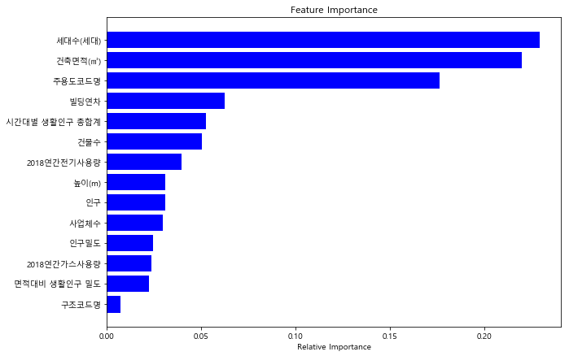
accuracy | 0.74117647059
 |  |  |  |  |  |  |  |  |  |  |  |  | 변수 | 중요도
 |  |  |  |  |  |  |  |  |  |  |  |  | 세대수(세대) | 0.229
 |  |  |  |  |  |  |  |  |  |  |  |  | 건축면적(㎡) | 0.220
 |  |  |  |  |  |  |  |  |  |  |  |  | 건물 용도 | 0.177
 |  |  |  |  |  |  |  |  |  |  |  |  | 건물 연식 | 0.062
 |  |  |  |  |  |  |  |  |  |  |  |  | 시간대별 생활인구 총합계 | 0.053
 |  |  |  |  |  |  |  |  |  |  |  |  | 건물수 | 0.050
 |  |  |  |  |  |  |  |  |  |  |  |  | 2018연간전기사용량 | 0.039
 |  |  |  |  |  |  |  |  |  |  |  |  | 높이(m) | 0.031
 |  |  |  |  |  |  |  |  |  |  |  |  | 인구 | 0.031
 |  |  |  |  |  |  |  |  |  |  |  |  | 사업체수 | 0.029
 |  |  |  |  |  |  |  |  |  |  |  |  | 인구밀도 | 0.025
 |  |  |  |  |  |  |  |  |  |  |  |  | 2018연간가스사용량 | 0.024
 |  |  |  |  |  |  |  |  |  |  |  |  | 면적대비 생활인구 밀도 | 0.022
 |  |  |  |  |  |  |  |  |  |  |  |  | 건물 구조 | 0.007

